Variables
Va

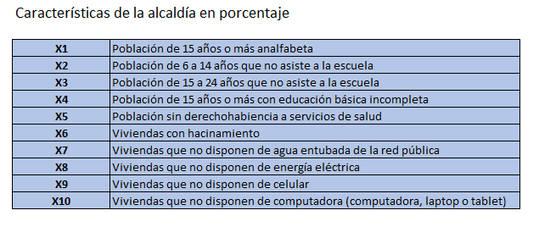

 | Fuente. Secretaría de Gobernación y Consejo Nacional de Población [CONAPO] (2020):
 | Índice de marginación urbana por colonia 2020. Nota técnico-metodológica:
 | https://www.gob.mx/cms/uploads/attachment/file/714573/Nota_t_cnica_IMUC_2020.pdf

